Hoja1
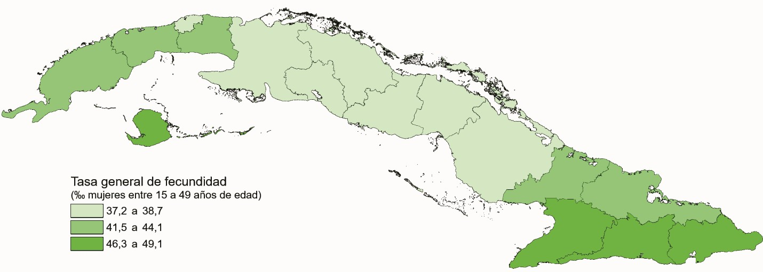
TASA GENERAL DE FECUNDIDAD POR PROVINCIAS. AÑO 2020

